订单评审表240606
新空电子订单评审记录表
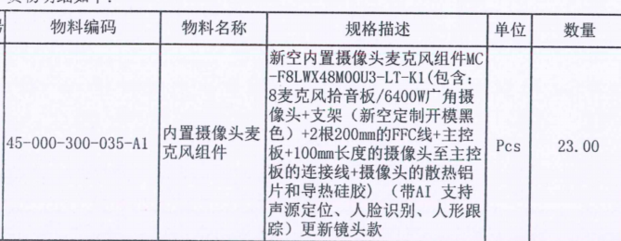
营销 | 客户名称 | 河源市联腾实业有限公司 | 订单数量 | 83 | 责任人
 | 机型名称 | MC-F8LWX48M00U3-LT-K2 |  |  | 吴卓霓
 | 客户交期 |  | 备 注
 | 评审原因 | R提货需求 □客户需求调整确认（□涉及库存）
硬件 | BOM完成时间 |  |  |  | 责任人
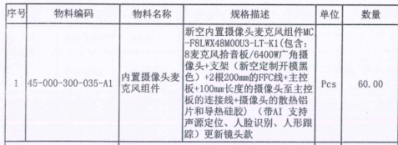
 | Gerber名称 |  |  |  | 黄宇东
 | 备注：
软件 | 固件：暂无 |  |  |  | 责任人
 |  |  |  |  | 苏明炜
 | 备注：
结构 | 备注： |  |  |  | 责任人
 |  |  |  |  | 张国庭

生产 | 物料齐套时间 |  |  |  | 责任人
 | 生产完成时间 |  |  |  | 杨佳霖
 | 备注：
消耗库存
会 议 记 录 | 8套出货，10套备用

订单评审表240511
新空电子订单评审记录表
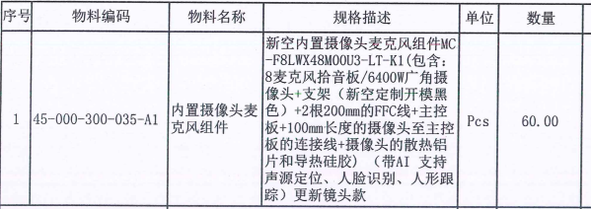
营销 | 客户名称 | 河源市联腾实业有限公司 | 订单数量 | 50 | 责任人
 | 机型名称 | MC-F8LWX48M00U3-LT-K2 |  |  | 吴卓霓
 | 客户交期 |  | 备 注
 | 评审原因 | R提货需求 □客户需求调整确认（□涉及库存）
硬件 | BOM完成时间 |  |  |  | 责任人
 | Gerber名称 |  |  |  | 黄宇东
 | 备注：
软件 | 固件：暂无 |  |  |  | 责任人
 |  |  |  |  | 苏明炜
 | 备注：
结构 | 备注： |  |  |  | 责任人
 |  |  |  |  | 张国庭

生产 | 物料齐套时间 |  |  |  | 责任人
 | 生产完成时间 |  |  |  | 杨佳霖
 | 备注：
消耗库存
会 议 记 录 | 8套出货，10套备用

订单评审表240424 (2)
新空电子订单评审记录表
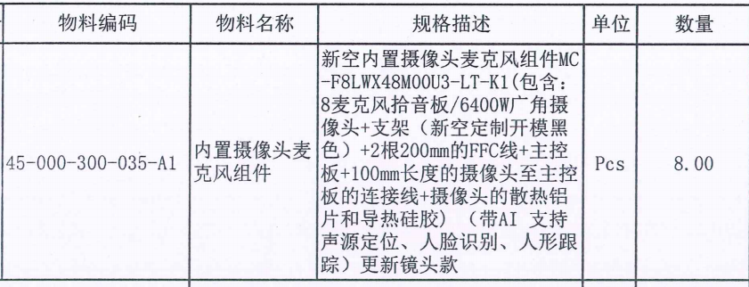
营销 | 客户名称 | 河源市联腾实业有限公司 | 订单数量 | 18 | 责任人
 | 机型名称 | MC-F8LWX48M00U3-LT-K2 |  |  | 吴卓霓
 | 客户交期 |  | 备 注
 | 评审原因 | R提货需求 □客户需求调整确认（□涉及库存）
硬件 | BOM完成时间 |  |  |  | 责任人
 | Gerber名称 |  |  |  | 黄宇东
 | 备注：
软件 | 固件：暂无 |  |  |  | 责任人
 |  |  |  |  | 苏明炜
 | 备注：
结构 | 备注： |  |  |  | 责任人
 |  |  |  |  | 张国庭

生产 | 物料齐套时间 |  |  |  | 责任人
 | 生产完成时间 |  |  |  | 杨佳霖
 | 备注：
消耗库存
会 议 记 录 | 8套出货，10套备用

订单评审表240306
新空电子订单评审记录表
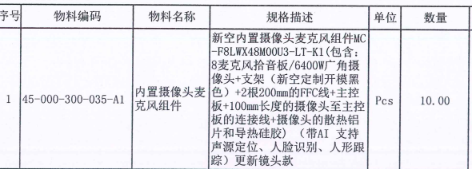
营销 | 客户名称 | 河源市联腾实业有限公司 | 订单数量 | 70 | 责任人
 | 机型名称 | MC-F8LWX48M00U3-LT-K2 |  |  | 吴卓霓
 | 客户交期 |  | 备 注
 | 评审原因 | R提货需求 □客户需求调整确认（□涉及库存）
硬件 | BOM完成时间 |  |  |  | 责任人
 | Gerber名称 |  |  |  | 黄宇东
 | 备注：
软件 | 固件：暂无 |  |  |  | 责任人
 |  |  |  |  | 苏明炜
 | 备注：
结构 | 备注： |  |  |  | 责任人
 |  |  |  |  | 张国庭

生产 | 物料齐套时间 |  |  |  | 责任人
 | 生产完成时间 |  |  |  | 杨佳霖
 | 备注：
消耗库存
会 议 记 录

订单评审表240221
新空电子订单评审记录表

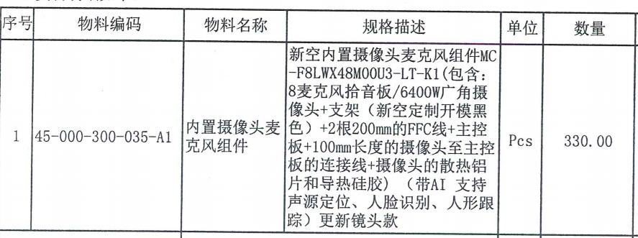
营销 | 客户名称 | 河源市联腾实业有限公司 | 订单数量 | 330 | 责任人
 | 机型名称 | MC-F8LWX48M00U3-LT-K2 |  |  | 吴卓霓
 | 客户交期 |  | 备 注
 | 评审原因 | R提货需求 □客户需求调整确认（□涉及库存）
硬件 | BOM完成时间 |  |  |  | 责任人
 | Gerber名称 |  |  |  | 黄宇东
 | 备注：
软件 | 固件：暂无 |  |  |  | 责任人
 |  |  |  |  | 苏明炜
 | 备注：
结构 | 备注： |  |  |  | 责任人
 |  |  |  |  | 张国庭

生产 | 物料齐套时间 |  |  |  | 责任人
 | 生产完成时间 |  |  |  | 杨佳霖
 | 备注：
消耗库存
会 议 记 录

订单评审表230922
新空电子订单评审记录表

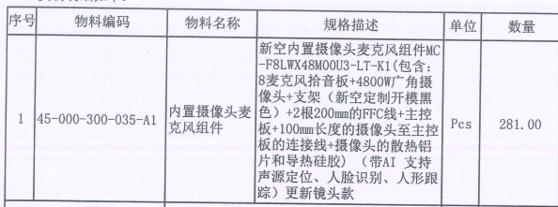
营销 | 客户名称 | 河源市联腾实业有限公司 | 订单数量 | 281 | 责任人
 | 机型名称 | MC-F8LWX48M00U3-LT-K2 |  |  | 吴卓霓
 | 客户交期 | 2023-07-18 | 备 注
 | 评审原因 | R提货需求 □客户需求调整确认（□涉及库存）
硬件 | BOM完成时间 |  |  |  | 责任人
 | Gerber名称 |  |  |  | 黄宇东
 | 备注：
软件 | 固件：暂无 |  |  |  | 责任人
 |  |  |  |  | 苏明炜
 | 备注：
结构 | 备注： |  |  |  | 责任人
 |  |  |  |  | 张国庭

生产 | 物料齐套时间 |  |  |  | 责任人
 | 生产完成时间 |  |  |  | 杨佳霖
 | 备注： |  |  |  |  | p
消耗库存
会 议 记 录 | 机型变更MC-F8LWX48M00U3-LT-K1改为MC-F8LWX48M00U3-LT-K2 做好标识，同时抽取20个录音1小时--佳霖

